入力説明
エントリーファイル入力方法
説明をよく見て入力をお願いします。英数字はすべて半角で入力してください。 また、この大会では個票の印刷を行いません。 保存するときは、ファイル名を団体名にしてください。

０ 各団体が使うシートは、「① 初期設定」「② 一覧」「③ リレーエントリー」「④ 種目別一覧」の４つです。
それ以外のシートは一切触らないでください。集計等でミスが発生し、正しく読み込めません。

１ 「①初期設定」シートを開き、団体名をプルダウンから選択します。選択すると、団体コードが自動で表示されます。
もし、団体名がない場合は地区担当者に連絡をしてください。
団体名を選択後、白いセルをすべて入力してください。
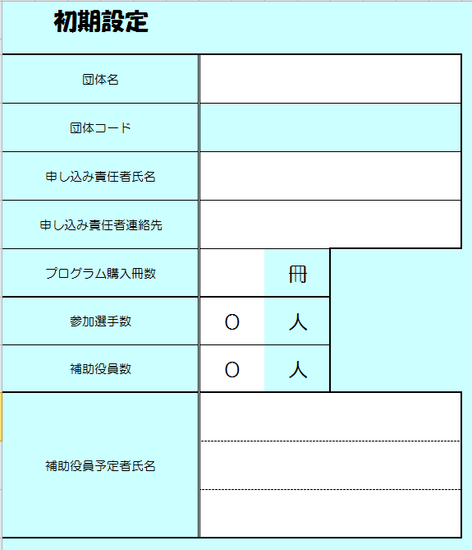

（１）団体名をプルダウンから選択します。
（２）申し込み責任者氏名と申し込み責任者連絡先を入力します。
（３）プログラム購入冊数を半角で入力します。
（４）一覧に入力が完了したら、
参加選手数と、補助役員数が表示されます。
（５）補助役員数に合わせ、補助役員をしていただける方の氏名を入力します。

2 「① 一覧」シートを開き、選手登録と団体名などを入力します。リレーのみの選手も必ずこのシートに入力してください。
入力したら、印刷をしてください。このシートは、８１％に縮小してありますが、この数値をいじらないでください。正しく印刷されません。なお、印刷の向きは横向きです。
（もし、正しく印刷されない場合は、「ページレイアウト」タブにある「拡大縮小印刷」で倍率を８１％にしてください）
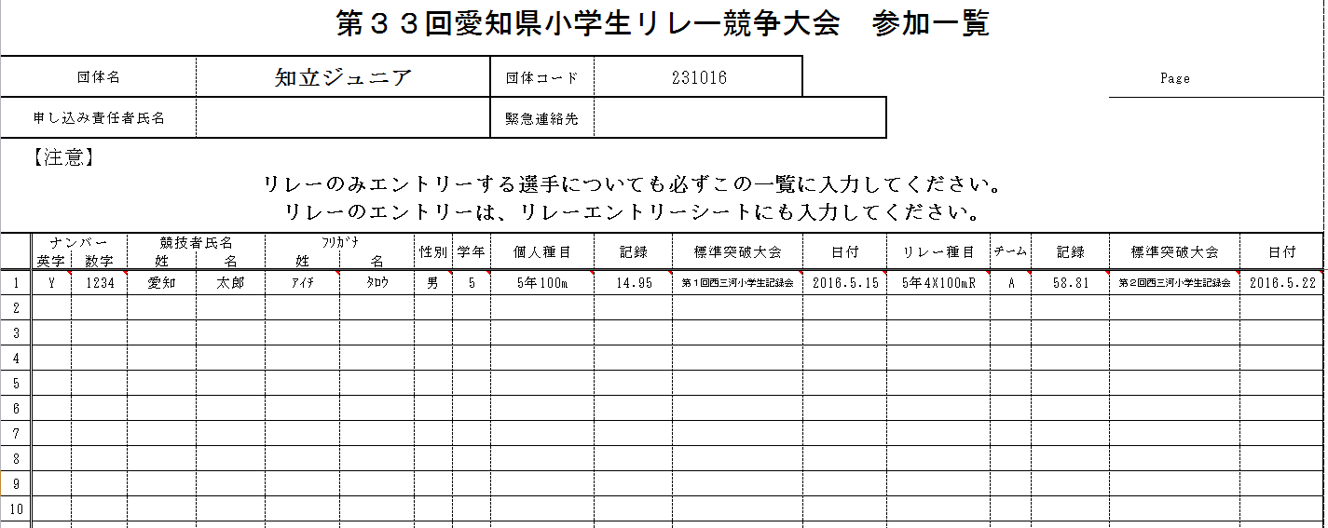
ここは、「① 初期設定」シートが入力してあればすべて自動で表示されます。

リレーに出場する選手については、リレー種目とチームをプルダウンから選択してください。
ナンバーは、すべて半角で入力します。
左がアルファベット、右が数字です。
競技者氏名を入力します。
ﾌﾘｶﾞﾅは半角ｶﾀｶﾅで入力してください。
性別・学年・種目の順に、プルダウンから選択してください。
種目は、性別を選択しないとプルダウンができませんので気をつけてください。
標準突破大会と日付は、標準突破大会をプルダウンから選択すれば日付が自動的に表示されます。
リレー種目も同様にできます。

【記録の入力について】
記録の入力はすべて半角でお願いします。トラックは数字と「．」（ドット）で、フィールドは数字と「ｍ」を使います。トラック種目については、「．」（ドット）と「，」（カンマ）を間違えるミスが散見されますので、気をつけてください。
＜入力例＞
トラック種目 フィールド種目
１３秒０３→13.03 １ｍ２３→1m23
１４秒００→14 ４ｍ５０→4m50
１分００秒９０→1.00.90 ３９ｍ００→39m00

3 「③ リレーエントリー」シートを開きます。リレーの入力はここで行います。
なお、表の中にある黄色いセル以外は、保護をかけてあるため入力できません。
必ず、Ａチーム（一番上の欄）から順に入力してください。
６チームまで対応できます。７チーム以上あるときは地区担当に相談してください。
左から４年→５年→６年男子→６年女子の順です。表示されない時は、右にスクロールしてください。
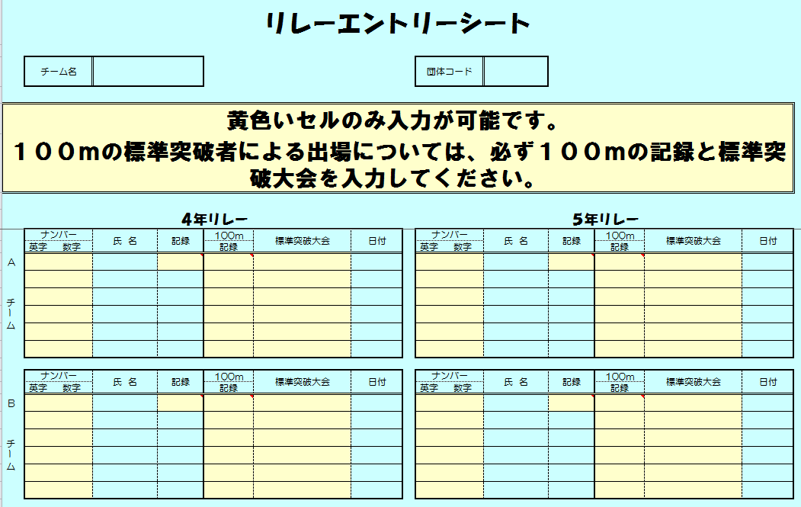
チーム名と団体コードは、「① 一覧」シートに記入されていれば自動で表示されます。

記録は、一番上の黄色いセルに入力すれば、後は自動で表示されます。
（ただし、ナンバーを書いた分しか表示されません）
ナンバーは、英字・数字とも黄色のセルに半角で入力してください。入力したら氏名が表示されます。
メンバー２名以上が１００ｍの標準記録を突破して出場する場合は、１００ｍの記録と標準突破大会を入力してください。記録は半角で入力をしてください。

４ 「④ 種目別一覧」のシートを開きます。
プログラム購入冊数とエントリー人数を確認して印刷をしてください。
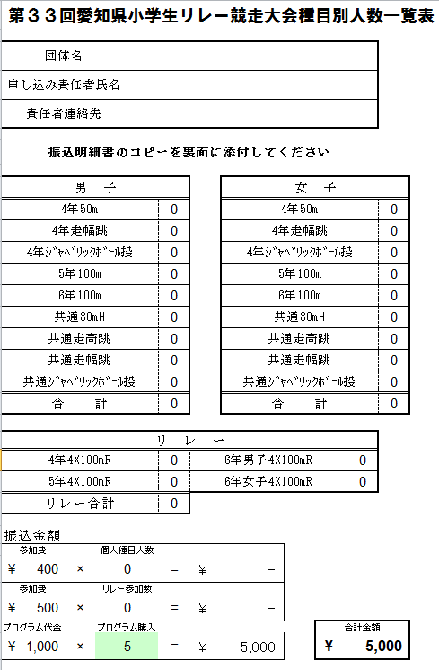

このシートは、すべて保護されています。
プログラム購入冊数の修正は、「① 初期設定」から行ってください。

５ ファイル名を団体名で保存していただき、地区担当者にデータをメールで送ってください。
同時に、郵送で「②一覧」と「④ 種目別一覧」を印刷したものを愛知陸協へ送ってください。
それが終わればエントリーは完了です。

